Sheet1
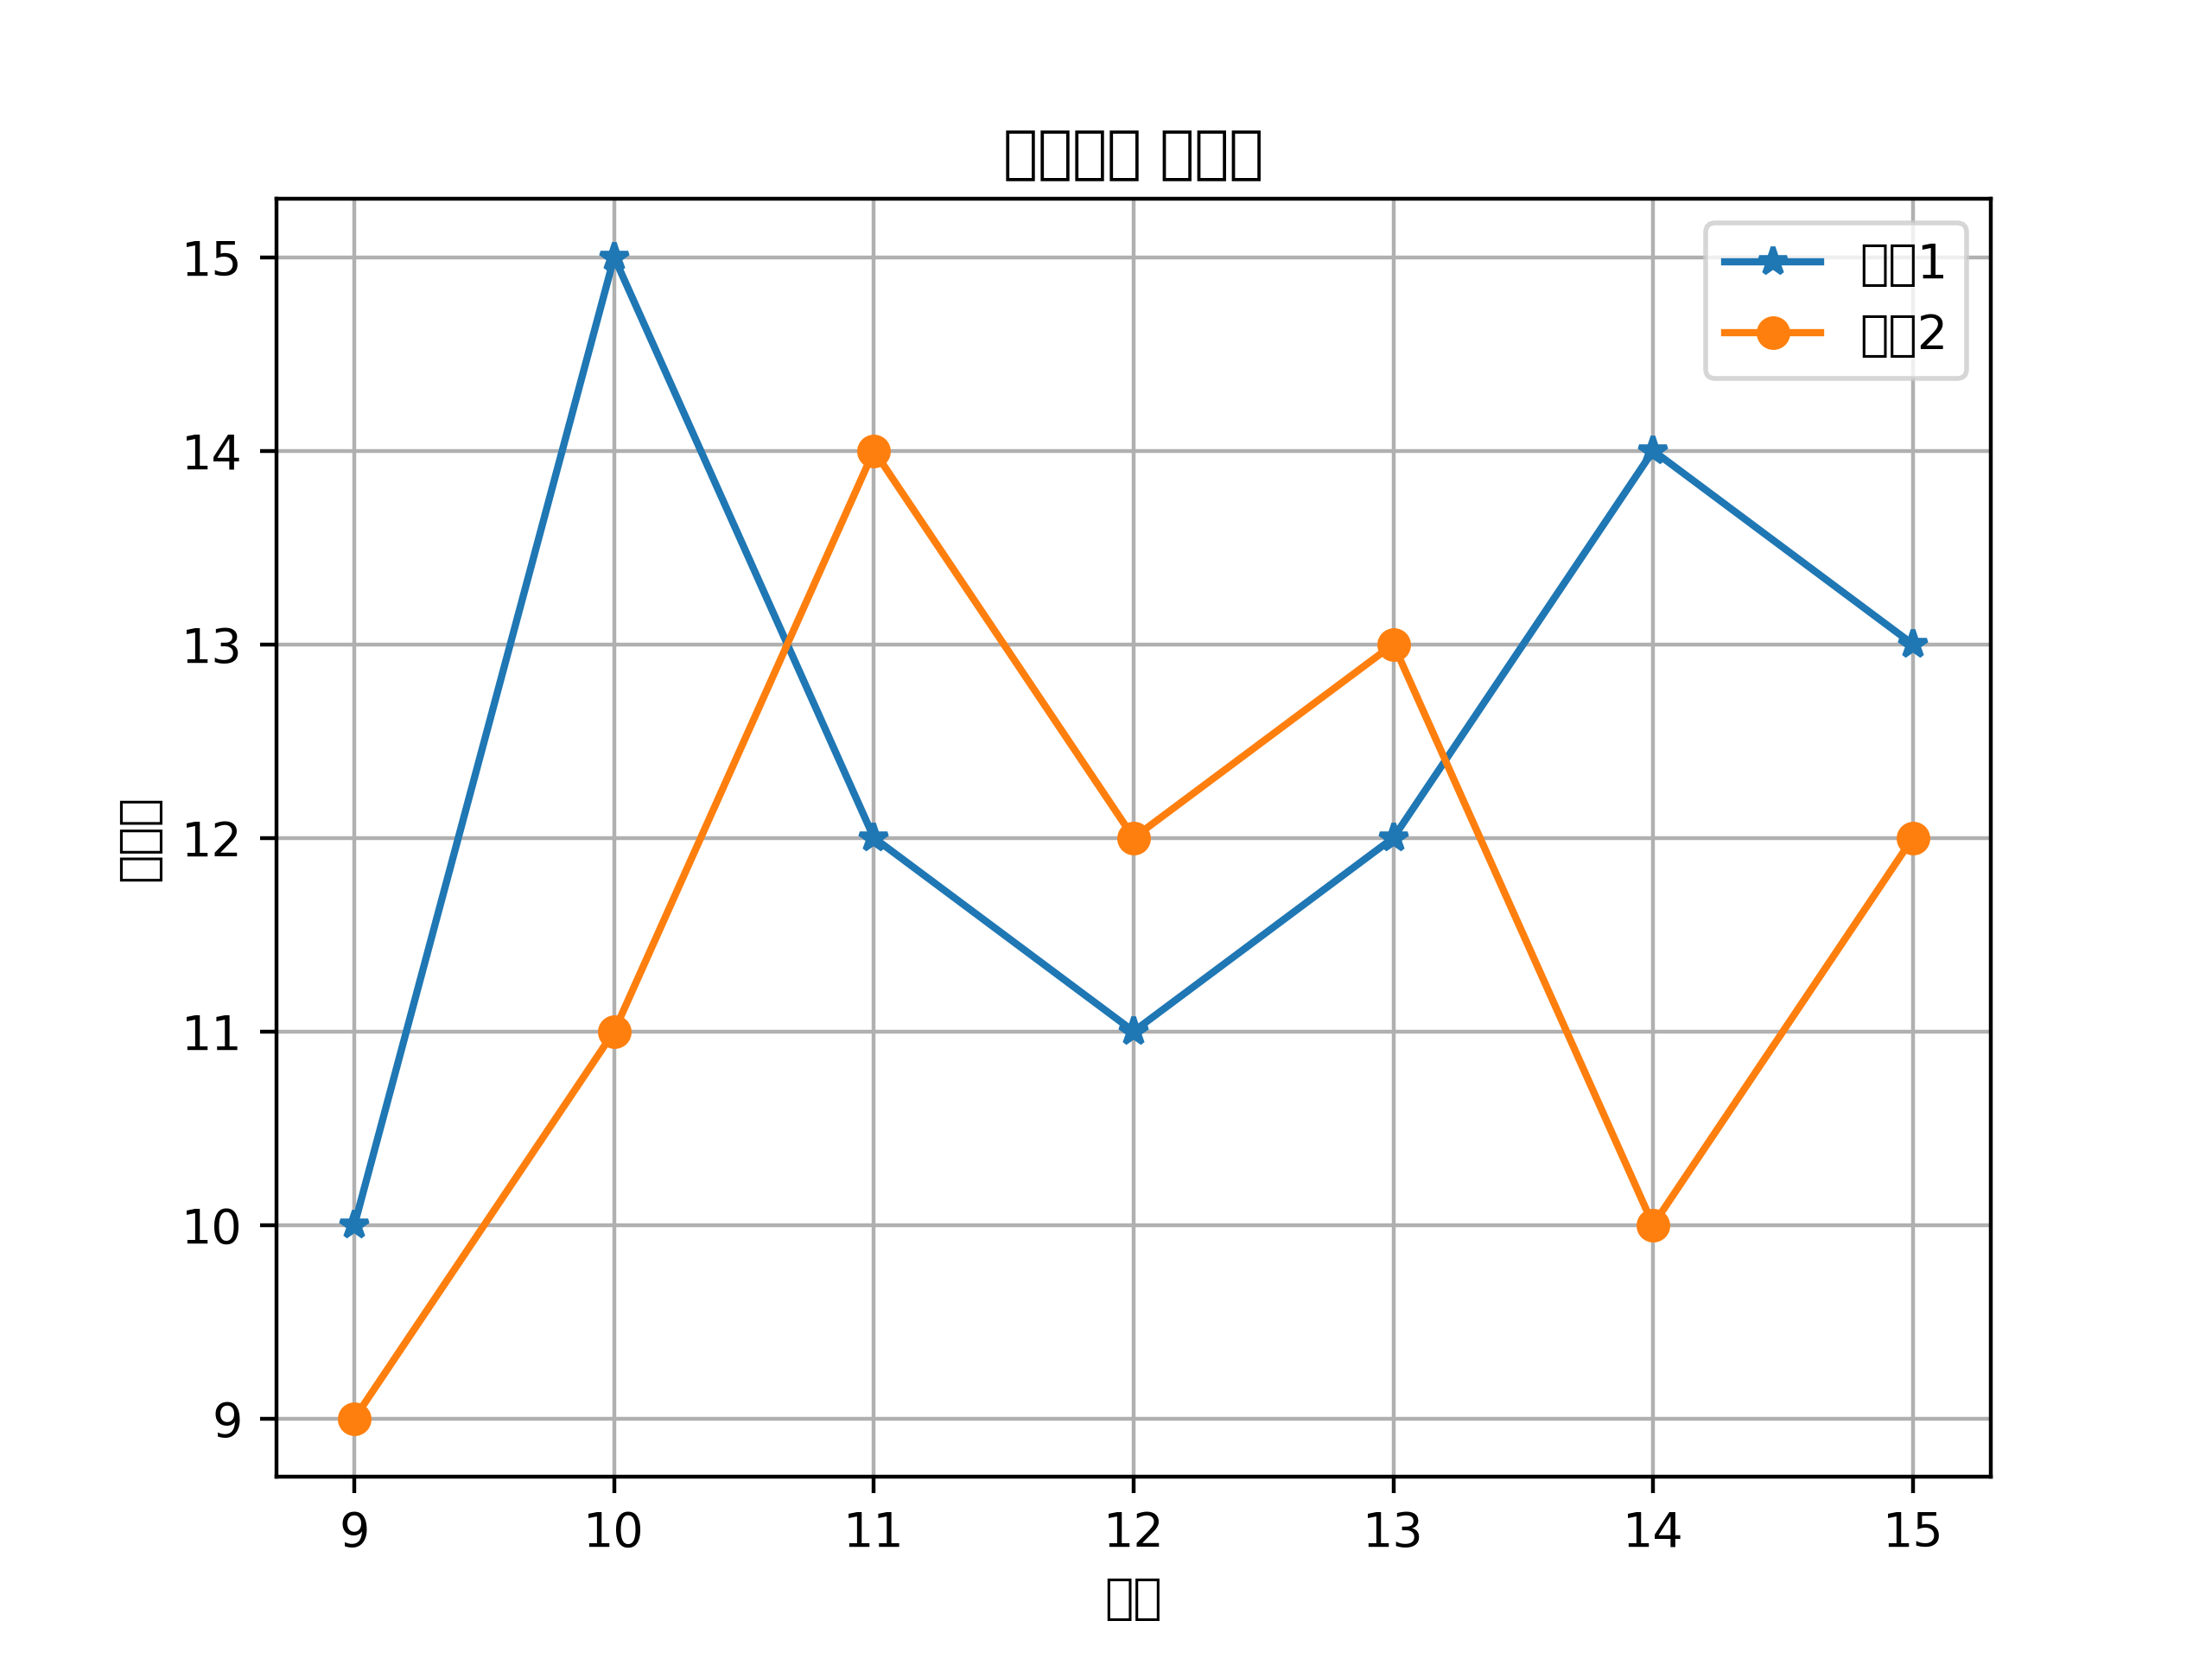
시간 | 제품1 | 제품2
9 | 10 | 9
10 | 15 | 11
11 | 12 | 14
12 | 11 | 12
13 | 12 | 13
14 | 14 | 10
15 | 13 | 12

